ПЕРСОНАЖИ
WCS RUSSIA 2020
Персонажи
ID | для организаторов | Порядок выступления | для организаторов
Оригинальный источник | The Legend of Zelda - Twilight Princess
Участник 1 |  | Участник 2
Ник | nichi | Ник | nek
Оригинальный персонаж | Link | Оригинальный персонаж | Zelda
Оригинальное изображение |  | Оригинальное изображение
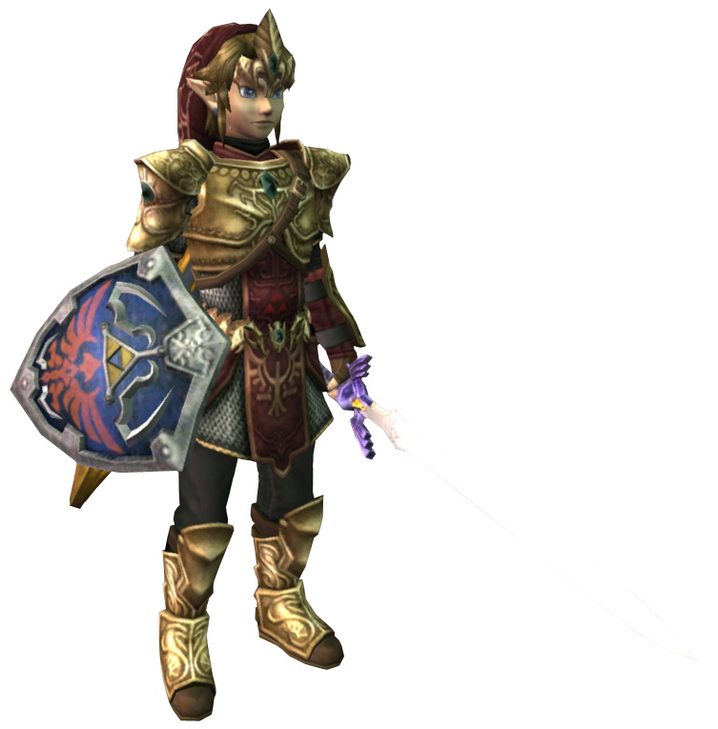 |  | 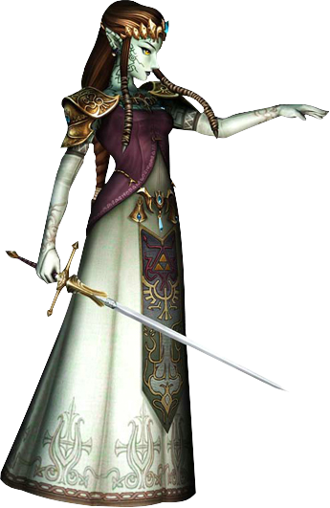

Краткий сценарий выступления
Основная концепция нашего выступления - дуэль на мечах (дуэльный меч против меча и щита) с изрядной доли акробатики и юмора. За основу своего выступления мы взяли финальную главу игры «The Legend of Zelda: Twilight Princess». Главный герой игры – Link - приходит в замок, чтобы спасти Принцессу Зельду от злодея Ганондорфа. Когда Линк находит Принцессу Зельду в комнате, она неожиданно на него нападает. Ее телом завладел Ганондорф, и единственный способ спасти ее - одержать верх над Зельдой - марионеткой в руках злодея. Мы добавили несколько приколов в наше выступление: - Линк не знает, как выглядит Принцесса Зельда, и берет с собой постер с ее изображением в бикини - Зельда разговаривает мужским голосом (поскольку она во власти Ганондорфа) - Когда Линк собирается пронзить Зельду-марионетку мечом, она начинает петь: «Do you really want to hurt me?» (известную песню в исполнении Culture Club) - Во время дуэли Зельда-марионетка обезоруживает Линка: сначала отбирая щит, потом меч. После этого мы исполняем двойной переворот через спину. Таким образом, Линку удается обезоружить Зельду. У нас нет строгого светосценария, но есть некоторые пожелания. Во время нашего выступления на сцене мы используем два светодиодных лайтбокса, чтобы сымитировать настоящие фонари с огнем. Поэтому освещение на сцене не должно искажать свет этих лайтбоксов. Для наглядного примера просим ознакомиться с видеозаписью нашего выступления: vk.com/video3483071_168198513

РЕКВИЗИТ
WCS RUSSIA 2019
РЕКВИЗИТ
Крупных декораций - не более 3 объектов
A |  |  | B |  |  | C
название | Трифорс |  | название | Лайтбокс |  | название | Лайтбокс
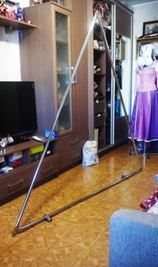 |  |  | 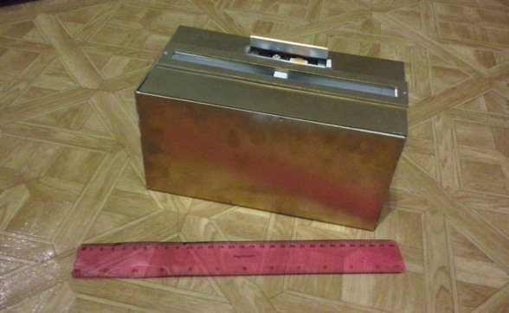

Небольшой реквизит
a |  | b | c |  | d |  | e
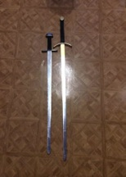 |  | 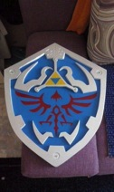 |  |  | 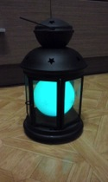 |  | 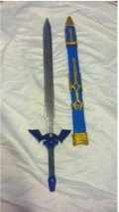

Расположение декораций ДО выступления * укажите размещение реквизита на сцене
 |  |  |  |  |  |  | Маркеры
A
a
e
B
b
d
e
C
c

B
C
 |  |  |  |  |  |  | Примечания
A

Расположение декораций ПОСЛЕ выступления *укажите, где в итоге окажутся объекты
 |  |  |  |  |  |  | Маркеры
A
a
B
b
d
e
C
c
e
 |  |  |  |  |  |  | Примечания
B
A
C

Дополнительный крафт ЕСЛИ ИМЕЕТСЯ
f |  | g | h |  | i |  | k
f
g
h
i
k

СЦЕНАРИЙ
WCS RUSSIA 2019
СЦЕНАРИЙ
Просим дополнить описание вашего выступления планом светосценария. Этот документ будет передан звукооператору и светорежиссеру
В случае если ваши пожелания по освещению будет невозможно осуществить, светорежиссер подберет альтернативное решение
Время репетиции выступления будет объявлено дополнительно на официальном сайте фестиваля, а также в группе VK

Краткое описание сценария *автоматическая загрузка из листа ПЕРСОНАЖИ
Основная концепция нашего выступления - дуэль на мечах (дуэльный меч против меча и щита) с изрядной доли акробатики и юмора. За основу своего выступления мы взяли финальную главу игры «The Legend of Zelda: Twilight Princess». Главный герой игры – Link - приходит в замок, чтобы спасти Принцессу Зельду от злодея Ганондорфа. Когда Линк находит Принцессу Зельду в комнате, она неожиданно на него нападает. Ее телом завладел Ганондорф, и единственный способ спасти ее - одержать верх над Зельдой - марионеткой в руках злодея. Мы добавили несколько приколов в наше выступление: - Линк не знает, как выглядит Принцесса Зельда, и берет с собой постер с ее изображением в бикини - Зельда разговаривает мужским голосом (поскольку она во власти Ганондорфа) - Когда Линк собирается пронзить Зельду-марионетку мечом, она начинает петь: «Do you really want to hurt me?» (известную песню в исполнении Culture Club) - Во время дуэли Зельда-марионетка обезоруживает Линка: сначала отбирая щит, потом меч. После этого мы исполняем двойной переворот через спину. Таким образом, Линку удается обезоружить Зельду. У нас нет строгого светосценария, но есть некоторые пожелания. Во время нашего выступления на сцене мы используем два светодиодных лайтбокса, чтобы сымитировать настоящие фонари с огнем. Поэтому освещение на сцене не должно искажать свет этих лайтбоксов. Для наглядного примера просим ознакомиться с видеозаписью нашего выступления: vk.com/video3483071_168198513

P1
P2
A
B
C
P1
P2
Сцена | Время | Схема | Сигнал | Освещение | Диалог
 | Отсечки | Передвиньте иконки участников на нужные позиции. Используйте маркеры реквизита, в случае если для них необходима подсветка. | Сигнал для мастера по свету | Укажите инструкции по освещению для оператора или опишите световой эффект по желанию. | Если в выступлении предусмотрена речь или голосовая запись, укажите диалоги
1 | 0:00:00
Сцена | Время | Схема | Сигнал | Освещение | Диалог
P1
P2
A
B
C
P1
P2
2 | 0:00:00
Сцена | Время | Схема | Сигнал | Освещение | Диалог
P1
P2
A
B
C
P1
P2
3 | 0:00:00
Сцена | Время | Схема | Сигнал | Освещение | Диалог
P1
P2
A
B
C
P1
P2
4 | 0:00:00
Сцена | Время | Схема | Сигнал | Освещение | Диалог
P1
P2
A
B
C
P1
P2
5 | 0:00:00
Сцена | Время | Схема | Сигнал | Освещение | Диалог
P1
P2
A
B
C
P1
P2
6 | 0:00:00
Сцена | Время | Схема | Сигнал | Освещение | Диалог
P1
P2
A
B
C
P1
P2
7 | 0:00:00
Сцена | Время | Схема | Сигнал | Освещение | Диалог
P1
P2
A
B
C
P1
P2
8 | 0:00:00
Сцена | Время | Схема | Сигнал | Освещение | Диалог
P1
P2
A
B
C
P1
P2
9 | 0:00:00
Сцена | Время | Схема | Сигнал | Освещение | Диалог
P1
P2
A
B
C
P1
P2
10 | 0:00:00
ФИНАЛ ВЫСТУПЛЕНИЯ

